Rd
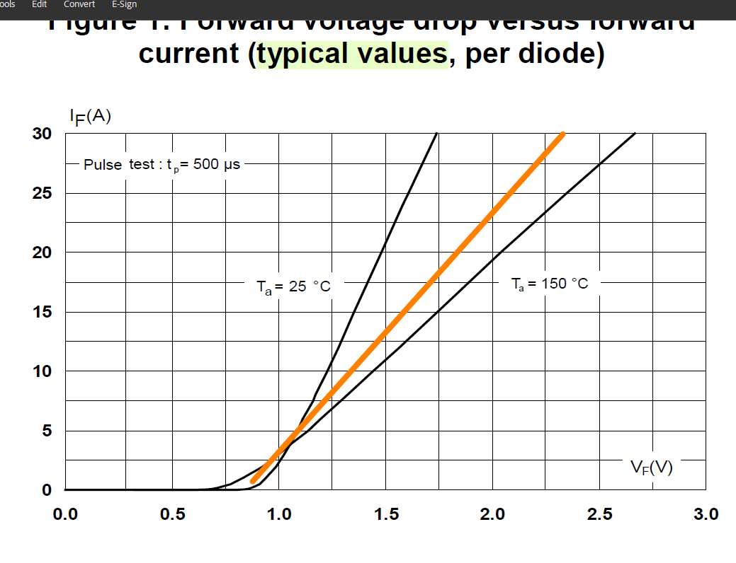
Rd | 49.4 | mohm | @100

IF_VF
VF | IF
0 | 0
0.49999994716 | 1.00E-09
0.81163427644 | 1.00E-06
 | IF
0 | 0.00E+00
0.49999994716 | 1.00E-09
0.81163427644 | 1.00E-06
0.88088634961 | 6.75E-01
1.2437671708 | 8.02E+00
1.4999998415 | 1.32E+01
1.7493073049 | 1.83E+01
1.9986147683 | 2.34E+01
2.2479222317 | 2.83E+01
2.3324098456 | 3.01E+01
0.88088634961 | 0.67499930143
1.2437671708 | 8.0249984765
1.4999998415 | 13.1999963
1.7493073049 | 18.300000982
1.9986147683 | 23.375000322
2.2479222317 | 28.325001557
2.3324098456 | 30.075001724 | 49.371543413

